Ejercicio1
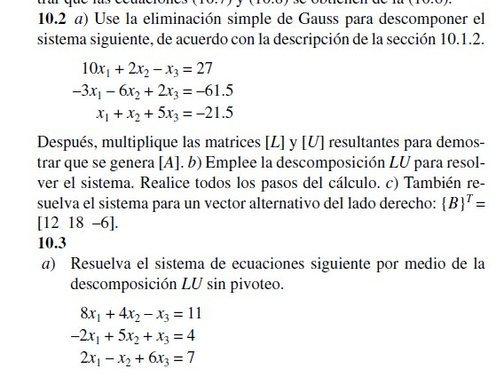

Ejercicio2
 | 8 | 4 | -1 | 11
 | -2 | 5 | 1 | 4
 | 2 | -1 | 6 | 7

SOLUCION

 |  | 8 | 4 | -1
a= u0 |  | -2 | 5 | 1
 |  | 2 | -1 | 6

 |  | 8 | 4 | -1 |  | L0 | 1 | 0 | 0
u1= |  | 0 | 1 | 1 |  |  | -0.25 | 1 | 0
 |  | 2 | -1 | 6 |  |  | 0.25 | -2 | 1

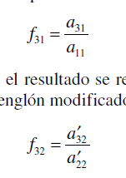
 |  | 8 | 4 | -1
u2 |  | 0 | 1 | 1
 |  | 0 | -2 | 4

 |  | 8 | 4 | -1
u3 |  | 0 | 1 | 1
 |  | 0 | 0 | 3

 |  |  |  |  |  |  | 1 | 0 | 0
 |  |  | 11 |  | inv(L) * b | inv(L) | 0.25 | 1 | 0
 | L d =b |  | 6.75 |  |  |  | 0.25 | 2 | 1
 |  |  | 17.75
 |  |  |  |  |  |  | 0.125 | -0.5 | 0.20833333333
 |  |  | 1.6979166667 |  | inv(u) *d | inv(U) | 0 | 1 | -0.33333333333
 | U x = d |  | 0.83333333333 |  |  |  | 0 | 0 | 0.33333333333
 |  |  | 5.9166666667

